상품제안서
그린레이저포인터(빔조절형) | 상품코드: S04478

 |  |  |  |  |  |  | 02-713-8555 | www.synergygift.co.kr
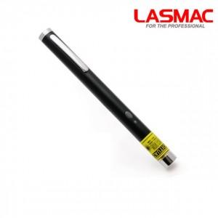

【상세/제작정보】 | .

【인쇄/포장옵션】 | 레이저 / 포장지포장

【공급단가】 | 수량 | 20~ | 50~ | 100~ | 500~ | 1,000~
*VAT별도 | 단가 | 30,680원 | 29,550원 | 28,410원 | 27,270원 | 26,590원

【상품 URL】 | https://www.synergygift.co.kr:443/src/goods_detail.php?gdno=6086

